2024
Kai kurių Lietuvos pieno perdirbimo įmonėse pagamintų pieno gaminių pardavimo vidaus rinkoje kainų* ir kiekių ataskaita

Atnaujinta: 2024-01-26

Gaminio pavadinimas | Gaminio kodas pagal Tarybos direktyvą 96/16/EB | 2023 |  |  |  | 2024 |  |  |  |  |  | Pokytis, proc.
 |  | 3 sav. (01 16–22) |  | 52 sav. (12 25–31) |  | 1 sav. (01 01–07) |  | 2 sav. (01 08–14) |  | 3 sav. (01 15–21) |  | savaitės1) |  | metų2)
 |  | Vidutinė kaina*, EUR/t | Parduotas kiekis, t | Vidutinė kaina*, EUR/t | Parduotas kiekis, t | Vidutinė kaina*, EUR/t | Parduotas kiekis, t | Vidutinė kaina*, EUR/t | Parduotas kiekis, t | Vidutinė kaina*, EUR/t | Parduotas kiekis, t | kainos | kiekio | kainos | kiekio
Sviestas, 82 proc. riebumo (luitais) | 23111+ 23112 | 5,352.92 | 84.95 | ● | ● | 5,442.19 | 19.78 | ● | ● | ● | ● | - | - | - | -
Sviestas, 82 proc. riebumo (fasuotas) | 23113 | 7,435.26 | 104.31 | 7,078.32 | 97.33 | 6,824.86 | 78.55 | 6,558.82 | 123.39 | 6,419.83 | 155.44 | -2.12 | 25.97 | -13.66 | 49.02
Sūriai
Gouda | 24231 | 6,168.58 | 23.00 | 6,036.38 | 28.50 | ● | ● | 4,763.82 | 42.64 | ● | ● | - | - | - | -
Tilsit | 24232 | 6,693.56 | 79.37 | 6,049.54 | 52.15 | 5,401.18 | 89.90 | 5,546.10 | 84.00 | 5,527.16 | 104.23 | -0.34 | 24.08 | -17.43 | 31.32
Kietieji ilgai brandinti | 2424 | 9,490.38 | 17.27 | 10,153.90 | 20.40 | 9,640.85 | 18.13 | 9,892.23 | 14.10 | 9,520.66 | 17.16 | -3.76 | 21.70 | 0.32 | -0.64

1) lyginant 2024 m. 3 sav. su 2 sav.;
2) lyginant 2024 m. 3 sav. su 2023 m. 3 sav.;
* – svertinės, gamintojų, be PVM.
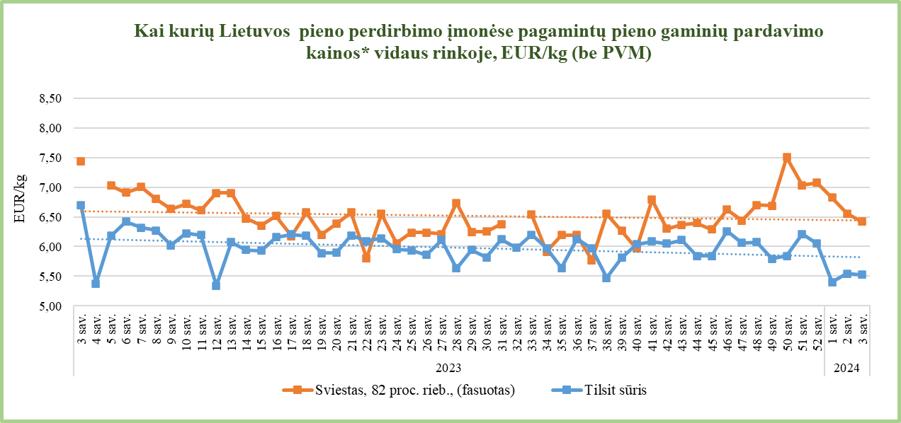

Šaltinis ŽŪDC (LŽŪMPRIS)

© VĮ Žemės ūkio duomenų centras (ŽŪDC)

Naudojant VĮ Žemės ūkio duomenų centro informaciją, būtina nurodyti
informacijos šaltinį.

